Estadísticas
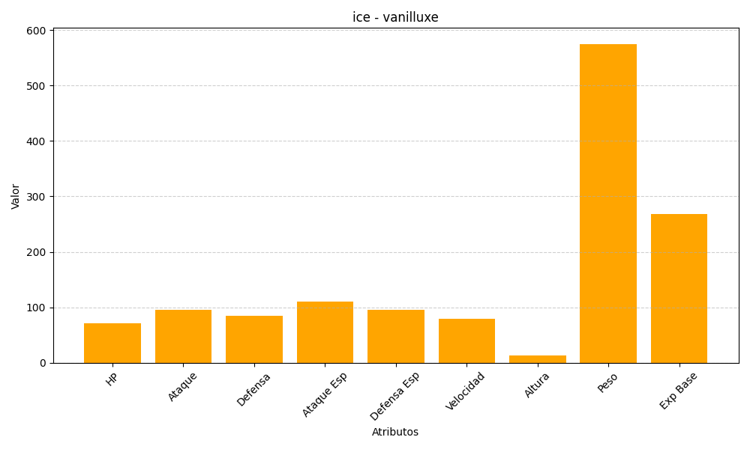
ID | Nombre | Tipo | HP | Ataque | Defensa | Ataque Especial | Defensa Especial | Velocidad | Altura | Peso | Experiencia Base
584 | vanilluxe | ice | 71 | 95 | 85 | 110 | 95 | 79 | 13 | 575 | 268

